Sheet1
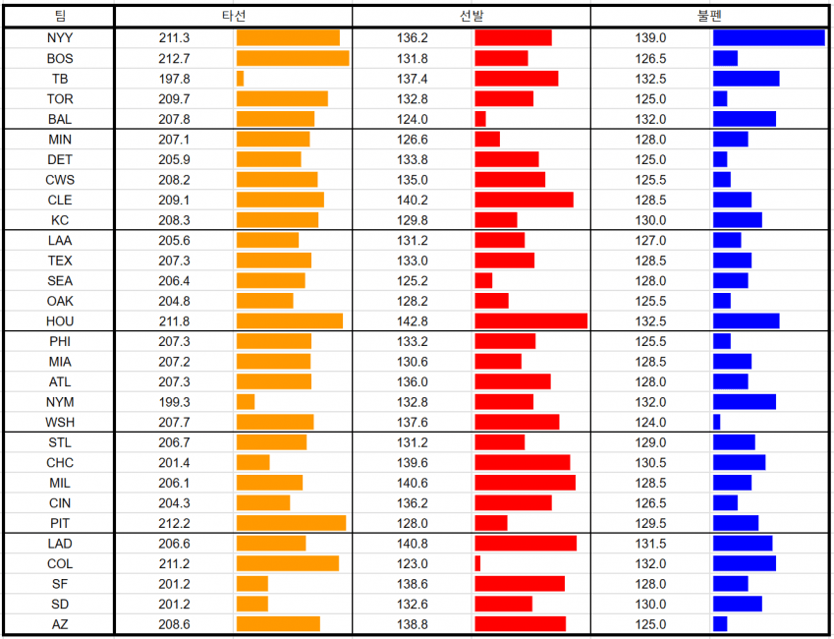
라이브 매치(PVP) 기준 |  |  | *4일/14일 | 랭크 대전(시뮬레이션) 기준 |  |  | *4일/7일
팀 | 승률 순위 | 승률 | Top100 | 팀 | Top100 | 순위 |  | *1 각 팀별 파워랭킹 | *2 각 팀별 타선, 선발, 불펜 파워 리스트
CIN | 1 | 0.636 | 0 | LAD | 30 | 1
CHW | 2 | 0.616 | 0 | NYY | 19 | 2
DET | 3 | 0.583 | 5 | BOS | 12 | 3
ARI | 4 | 0.574 | 2 | HOU | 7 | 4
MIA | 5 | 0.571 | 0 | LAA | 4 | 5
BAL | 6 | 0.564 | 0 | TEX | 4 | 5
PHI | 7 | 0.539 | 0 | NYM | 3 | 7
OAK | 8 | 0.536 | 0 | WSH | 3 | 7
BOS | 9 | 0.535 | 5 | ARI | 2 | 9
WSH | 10 | 0.525 | 2 | ATL | 2 | 9
HOU | 11 | 0.524 | 12 | CHC | 2 | 9
ATL | 12 | 0.519 | 2 | CIN | 2 | 9
TOR | 13 | 0.512 | 2 | DET | 2 | 9
LAD | 14 | 0.507 | 33 | SD | 2 | 9
NYY | 15 | 0.503 | 23 | SEA | 2 | 9
TEX | 16 | 0.502 | 1 | MIL | 1 | 16
STL | 17 | 0.493 | 1 | PHI | 1 | 16
CLE | 18 | 0.49 | 1 | STL | 1 | 16
SEA | 19 | 0.485 | 1 | TOR | 1 | 16
TB | 20 | 0.473 | 0 | BAL | 0 | 20
MIN | 21 | 0.469 | 0 | CHW | 0 | 20
NYM | 22 | 0.46 | 0 | CLE | 0 | 20
PIT | 23 | 0.457 | 1 | COL | 0 | 20
MIL | 24 | 0.455 | 1 | KC | 0 | 20
CHC | 25 | 0.453 | 2 | MIA | 0 | 20
LAA | 26 | 0.453 | 5 | MIN | 0 | 20
SD | 27 | 0.452 | 0 | OAK | 0 | 20
COL | 28 | 0.435 | 0 | PIT | 0 | 20
SF | 29 | 0.425 | 0 | SF | 0 | 20
KC | 30 | 0.416 | 1 | TB | 0 | 20
라이브 매치 Top100
랭크 매치 Top100

 |  |  |  |  |  |  |  | *3 BOS, HOU, LAD, NYY 포스트 시즌 진출 명단
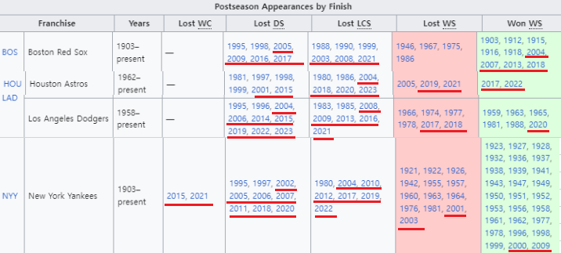

라이브 매치, 랭크 대전 Top100 상위권에 위치 한 팀은 LAD, NYY, HOU,BOS 네 팀으로 정리 할 수 있다.
오른쪽의 표는 게임의 스페셜 카드를 모두 사용했을 기준 팀 파워를 나타낸 표이며 LAD, NYY,HOU,BOS 네 팀 모두 상위권에 위치해 있다.
현재 라이벌은 00-22년 까지 카드가 출시됐다. 해당 네 팀은 이 기간동안 높은 성적을 내온 팀 이다.
해당 게임의 스탯 산정은 선수들의 실제 성적을 기반으로 나오기 때문에 해당 기간 성적을 기록 한 팀이 강할 수 밖에 없다.
라이브 매치에서 Top100 비율이 높은 팀인 LAD, NYY, HOU는 모두 5할 승률 근처에 수렴한다.
성능이 높은 팀들은 유저 수 또한 많기 때문에 표본이 많아질수록 승률은 5할에 수렴할수 밖에 없다.
승률보단 Top100의 유저 분포 비중으로 분석하는 방향이 올바르다.
파워 밸런스를 맞추기 위한 방안으로 신규 라이센스를 획득하여 카드를 추가 할 시, 하위권에 위치한 팀들에서
좋은 성적을 기록한 선수의 라이센스를 계약하고 신규 카드를 추가하여 상위권 팀 보다 좋은 카드를 출시 해
하위권 팀의 파워를 올려 밸런스를 맞추는 노력이 필요하다.

출처
*1: https://gall.dcinside.com/mgallery/board/view/?id=9inningsrivals&no=81254&exception_mode=recommend&s_type=search_subject_memo&s_keyword=.ED.8B.B0.EC.96.B4&page=1
*2: https://gall.dcinside.com/mgallery/board/view/?id=9inningsrivals&no=81245&exception_mode=recommend&s_type=search_subject_memo&s_keyword=.ED.8C.8C.EC.9B.8C&page=1
*3: https://en.wikipedia.org/wiki/List_of_Major_League_Baseball_postseason_teams

